Лист1
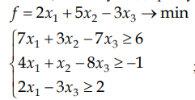
 | x1 | x2 | x3
вектор неизвестных: | 96071640.095 | -158235639.27 | 28256365.263

целевая функция f = | -683804011.97

ограничение 1: | 5.9999997616 | 6
ограничение 2: | -1.0000001192 | -1
ограничение 3: | 107374184.4 | 2

